관리대장 검토
1차분 '26-02-26 ~ 03-18
건수 | 일자 | 호실 | 누수탐지 유무 | 보수 위치 | 보 수 내 용 | 보수업체 | 보수인원 | 비고
1 | 26.02.26 | 2-102 | X | 주방 | 2동 102호 주방 4구 난방분배기 교체 | 수안 | 3
2 | 26.02.26 | 2-401 | X | 주방, 앞베란다 | 2동 401호 주방 4구 난방분배기 교체 및 앞베란다 빨래건조대 설치 | 수안 | 3
3 | 26.02.26 | 8-506 | X | 주방 | 8동 506호 주방 5구 난방분배기 교체 | 수안 | 3
4 | 26.02.27 | 5-106 | X | 주방 | 5동 106호 주방 4구 난방분배기 교체 | 수안 | 3
6 | 26.02.27 | 5-505 | X | 주방, 앞베란다 | 5동 505호 주방 4구 난방분배기 교체 및 앞베란다 빨래건조대 설치 | 수안 | 3
7 | 26.02.27 | 5-206 | X | 주방 | 5동 206호 주방 4구 난방분배기 교체 | 수안 | 3
8 | 26.03.18 | 8-204 | X | 주방 | 8동 204호 주방 5구 난방분배기 교체 | 수안 | 5(3)
9 | 26.03.18 | 3동 | X | 기계실 | 3동 기계실 난방배관 누수로 배관 교체 | 수안 | 5(2)
10 | 26.03.18 | A801-3 | X | 베란다 | A동 801-3호 빨래건조대 교체 설치 | 수안 | 2
11 | 26.05.08 | 편의점 | X | GS편의점 | GS편의점 천장 하수배관 말단 DRF 100A Y 소켓 배관 누수로 교체 | 수안 | 2
12 | 26.05.08 | 8-203 | X | 주방 | 8동 203호 주방 5구 난방분배기 교체 | 수안 | 2
13 | 26.05.08 | 8-410 | X | 주방 | 8동 410호 주방 5구 난방분배기 교체 | 수안 | 2
2차분 '26-05-08 ~ 06-11
14 | 26.05.21 | 2-208 | X | 베란다 | 2동 208호 빨래건조대 설치 | 수안 | 2
15 | 26.05.21 | 8-410 | X | 베란다 | 8동 410호 빨래건조대 설치 | 수안 | 2
16 | 26.05.21 | 8-107 | X | 주방 | 8동 107호 주방 5구 난방분배기 교체 | 수안 | 2
17 | 26.06.02 | 8-308 | X | 주방, 앞베란다 | 8동 308호 주방 5구 난방분배기 교체 및 앞베란다 빨래건조대 설치 | 수안 | 3
18 | 26.06.02 | 9-505 | X | 베란다 | 9동 505호 빨래건조대 설치 | 수안 | 3
19 | 26.06.02 | 9-501 | X | 주방, 앞베란다 | 9동 501호 주방 5구 난방분배기 교체 및 앞베란다 빨래건조대 설치 | 수안 | 3
20 | 26.06.10 | 8-207 | X | 주방, 앞뒤베란다,화장실 | 8동 207호 주방 5구 난방분배기 교체 , 앞베란다 빨래건조대 설치, 앞뒤베란다 냉온수전 배관 교체(수전포함), 양변기 교체 | 수안 | 4
21 | 26.06.10 | 8-107 | X | 화장실,앞,뒤베란다 | 8동 107호 앞,뒤베란다 냉온수전 배관 교체(수전포함), 세면대 교체(수전,폽업,트랩 포함) | 수안 | 4
22 | 26.06.10 | 8-504 | X | 주방 | 8동 504호 주방 5구 난방분배기 교체 | 수안 | 4
23 | 26.06.11 | 2-105 | X | 주방 | 2동 105호 주방 4구 난방분배기 교체 | 수안 | 3
24 | 26.06.11 | 9-301 | X | 주방 | 9동 301호 주방 5구 난방분배기 교체 | 수안 | 3
25 | 26.06.11 | 7-104 | X | 화장실 | 7동 104호 화장실 양변기(부속 및 커버포함) 교체 | 수안 | 3
26 | 26.06.11 | 8-107,8-207 | X | 앞뒤베란다,화장실 | 8동 107호 앞뒤베란다 냉온수배관 벽 미장 마감, 8동 207호 앞뒤베란다 냉온수배관 벽미장 마감 및 양변기 메지 마감 | 수안 | 3
27 | 26.07.20 | 8-302 | X | 주방 | 8동 302호 주방 5구 난방분배기 교체 | 수안 | 2
28 | 26.07.20 | 8-508 | X | 주방 | 8동 508호 주방 5구 난방분배기 교체 | 수안 | 2
3차분~4차분 '26-07-20 ~ 10-06
29 | 26.07.21 | 9-402 | X | 주방 | 9동 402호 주방 5구 난방분배기 교체 | 수안 | 2
30 | 26.07.21 | 2-408 | X | 화장실 | 2동 408호 화장실 세면대(수전 및 부속포함) 교체 | 수안 | 2
31 | 26.07.21 | 5동 | X | 5동 경비실 앞 화장실 | 5동 지하 공용 화장실 입식 소변기 교체 | 수안 | 2
32 | 26.08.20 | 5-506 | X | 주방 | 5동 506호 주방 4구 난방분배기 교체 | 수안 | 2
33 | 26.08.20 | 5-503 | X | 주방 | 5동 503호 주방 4구 난방분배기 교체 | 수안 | 2
34 | 26.08.20 | 2-403 | X | 주방, 앞베란다 | 2동 403호 주방 4구 난방분배기 교체 및 앞베란다 빨래건조대 설치 | 수안 | 2
35 | 26.10.06 | 101-201 | X | 거실화장실 | 101동 201호 거실 화장실 양변기 불량(물이 잘 안내려감)으로 교체 | 수안 | 4
36 | 26.10.06 | 2-407 | X | 주방 | 2동 407호 주방 4구 난방분배기 교체 | 수안 | 4
37 | 26.10.06 | 8-510 | X | 주방 | 8동 510호 주방 5구 난방분배기 교체 | 수안 | 4
38 | 26.10.06 | 9-504 | X | 앞베란다 | 9동 504호 빨래건조대 교체 설치 | 수안 | 4

Upload(시중가)-별도입력
표준내역코드 | 세부공종 | 품명 | 규격 | 단위 | 수량 | 재료비단가 | 재료비소계 | 노무비단가 | 노무비소계 | 기계경비단가 | 기계경비소계 | 기타경비단가 | 기타경비소계 | 할증코드 | 재료비할증율 | 노무비할증율 | 할증내용
 |  | 온수난방분배기 | 5구 | EA | 1 | 120,000 | 120,000
 |  | 온수난방분배기 | 4구 | EA | 1 | 100,000 | 100,000
 |  | 건조대 |  | EA | 1 | 33,000 | 33,000

■시중가 입력시 (5가지중 1가지 첨부)_유사한 코드가 있으면 대체 적용하며, 불가피 한경우만 시중가 사용함_불가피 할경우 아래 5가지 중 1개 첨부 1. 업체 비교견적서 첨부 최소 2개사 (자재 거래처(자재상)_공사업체 는 제외해당) 2. 기실적 단가 3. 세금계산서 및 거래명세서 첨부 4. 단독취급 MAKER 자재의 경우 1개사 견적서 처리 가능함(대리점 포함, 사코_감압변 등 독자 메이커만 취급 하는 경우에 해당함) 5. 물가자료 책자 정보 증빙 첨부 (물가자료 책자 스캔 후 표시 증빙 첨부) 6. 기타사항 (협의후)
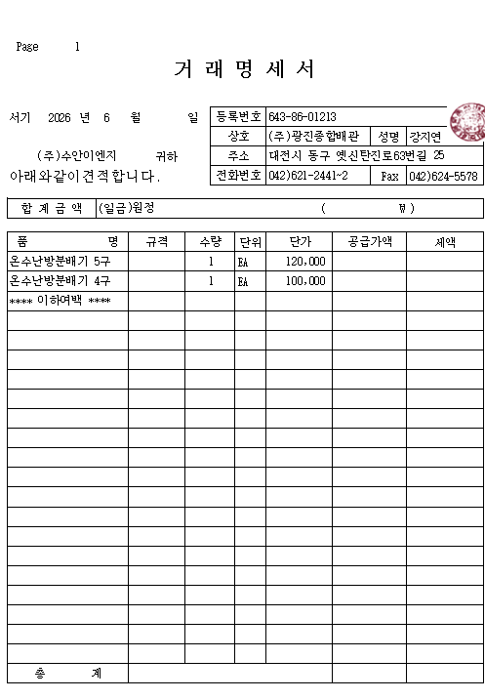 |  |  | 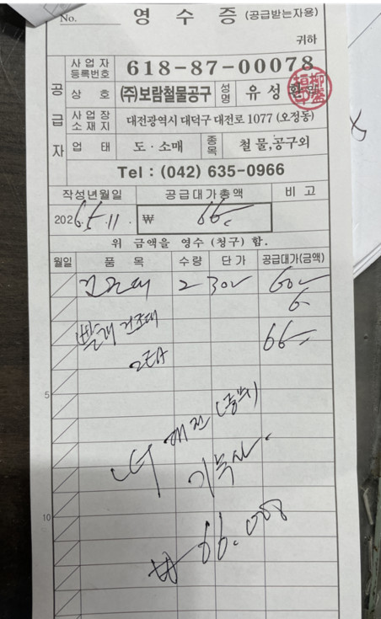 |  |  |  |  |  |  | 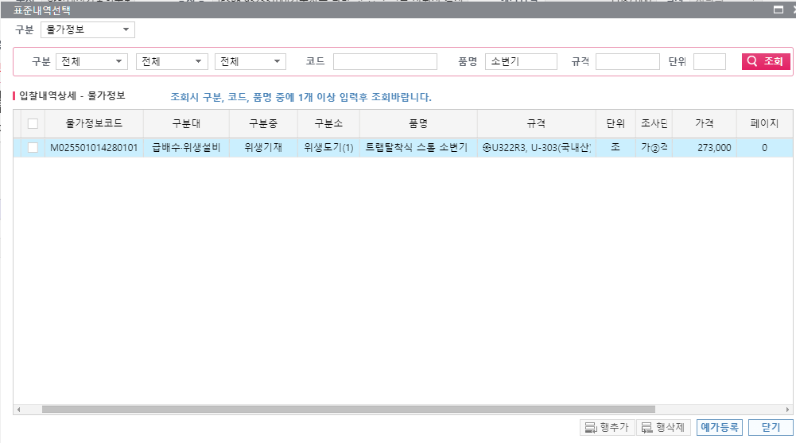

온수난방분배기 |  |  | 건조대

